CALL
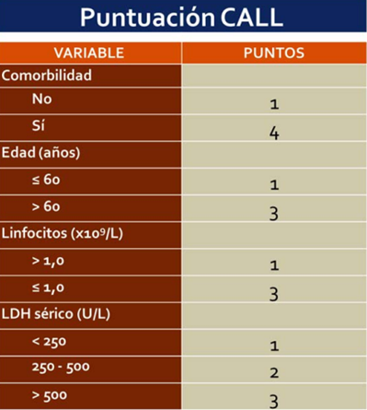

 | La puntuación CALL permite estratificar a los pacientes en tres niveles de riesgo de evolución a las formas graves de la enfermedad:

puntaje | Riego
<4 | Bajo riesgo: menos del 10 % de probabilidad de progresión a la gravedad
5 a 6 | Riesgo intermedio: 10 a 40 % de probabilidad de progresión a la gravedad
> 7 | Alto riesgo: más del 40 % de probabilidad de progresión a la gravedad

NEWS
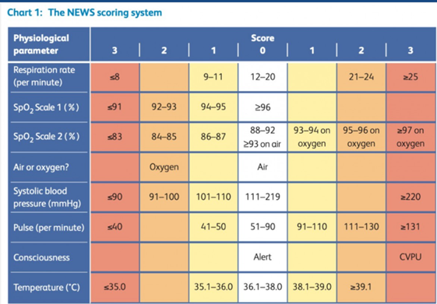
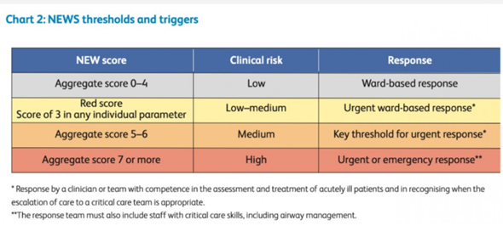

SOFA
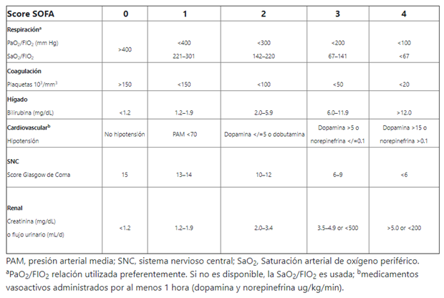 | El SOFA es un sistema de medición diaria de fallo orgánico múltiple de seis disfunciones orgánicas. Cada órgano se clasifica de 0 (normal) a 4 (el más anormal), proporcionando una puntuación diaria de 0 a 24 puntos. El SOFA durante los primeros días de ingreso en la UCI es un buen indicador de pronóstico. Tanto la media, como el score más alto son predictores particularmente útiles de resultados. Independiente de la puntuación inicial, un aumento en la puntuación SOFA durante las primeras 48 horas en la UCI predice una tasa de mortalidad de al menos el 50%.

CURV 65
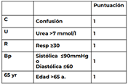
CURB65: | escala para evaluar severidad de neumonia

